Sheet1
 |  | للطلب (مؤسسة وردة الحلويات للتجارة) الرياض تلفون (0112293200 - 0114530133)
 | الصورة | الإسم | الشد | تاريخ الانتهاء | الكمية
1 | 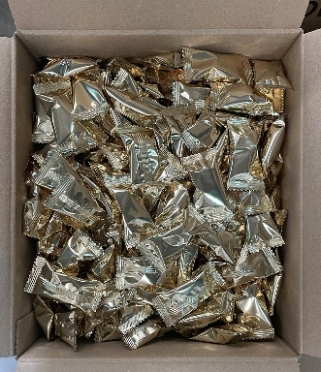 | ترافل فرنسي الأصلي كرتون 4101 | (800X8G) 6.4Kg | 11/11/2023
2 |  | ترافل فرنسي سناك بالبسكويت المالح 5310 | 8X100G | 23/05/2023
3 |  | ترافل فرنسي سناك بالفول السوداني 5311 | 8X100G | 25/05/2023
4 |  | ترافل فرنسي الأصلي أكياس 5101 | 24X150G | 2023-12-01
5 | 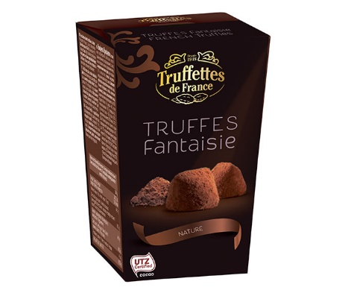 | ترافل فرنسي الأصلي 5100 | 40X40G | 2023-12-09
6 | 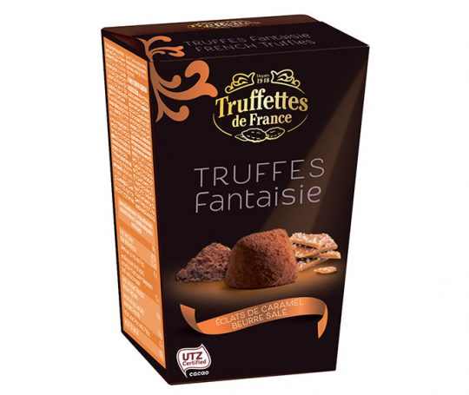 | ترافل فرنسي بالكراميل 5200 | 40X40G | 2023-09-02
7 | 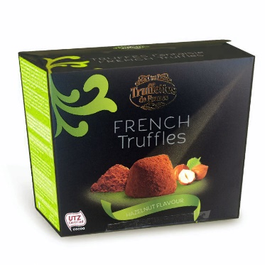 | ترافل فرنسي بالبندق 3201 | 24X200G | 17/08/2023
8 | 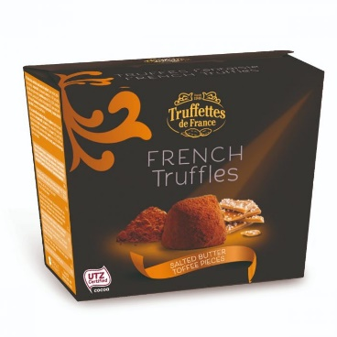 | ترافل فرنسي بالكراميل المملح 3300 | 24X200G | 15/08/2023
9 | 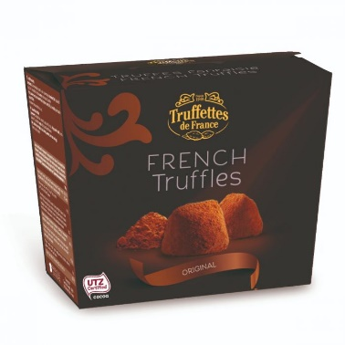 | ترافل فرنسي الأصلي 3101 | 24X200G | 11/11/2023
10 | 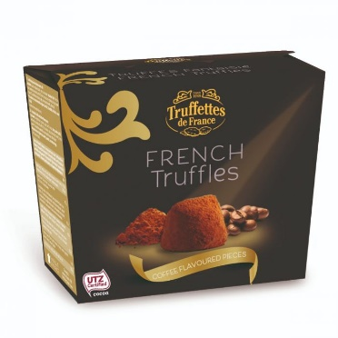 | ترافل فرنسي بالقهوة 3301 | 24X200G | 15/08/2023
11 | 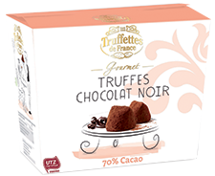 | ترافل فرنسي شوكولاتة دارك 70% كاكاو 9012 | 24X200G | 2023-12-09
12 | 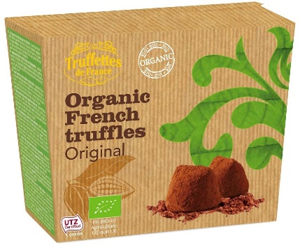 | ترافل فرنسي الأصلي عضوي 9106 | 24X200G | 25/06/2023
13 | 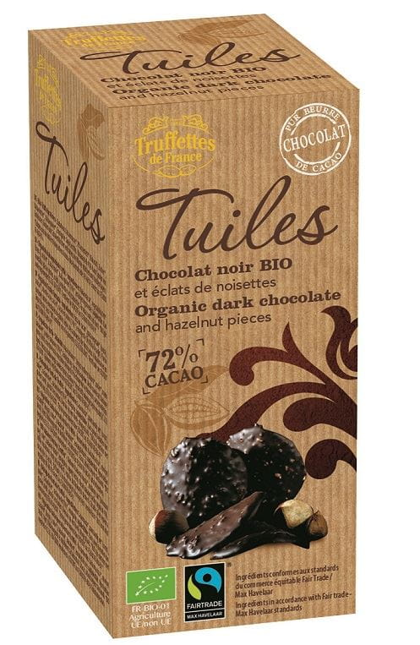 | ترافل فرنسي شوكولاتة دارك بالبندق عضوي CC008 | 12X100G | 01/02/2023
14 | 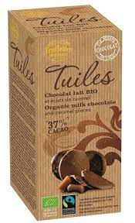 | ترافل فرنسي شوكولاتة بالحليب بالكراميل عضوي CC009 | 12X100G | 2023-02-01
15 |  | ترافل فرنسي رقائق شوكولاتة بالحليب CC001 | 12X125G | 28/04/2023
16 |  | ترافل فرنسي رقائق شوكولاتة غامقة CC002 | 12X125G | 28/05/2023
17 | 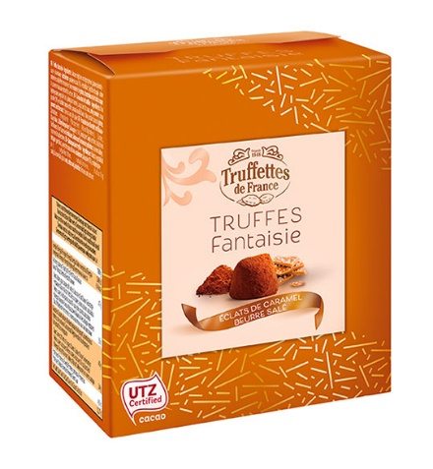 | ترافل فرنسي بالكراميل 6301 | 20X100G | 2023-09-25
18 | 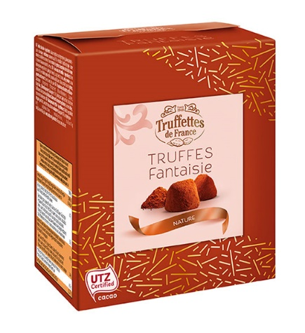 | ترافل فرنسي الأصلي 6100 | 20X100G | 2023-12-02
19 | 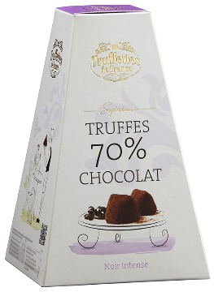 | ترافل فرنسي هرم شوكولاتة 1100 | 18X200G | 12/05/2023
20 |  | ترافل فرنسي هرم قهوة 1300 | 18X200G | 25/05/2023
21 | 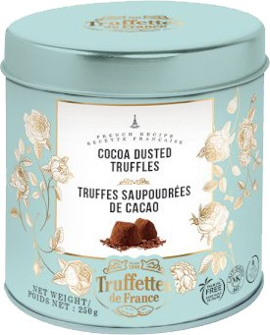 | ترافل فرنسي حديد 6103 | 18X250G | 24/09/2023
22 | 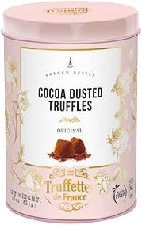 | ترافل فرنسي حديد 6102 | 9X500G | 26/11/2023

